参考
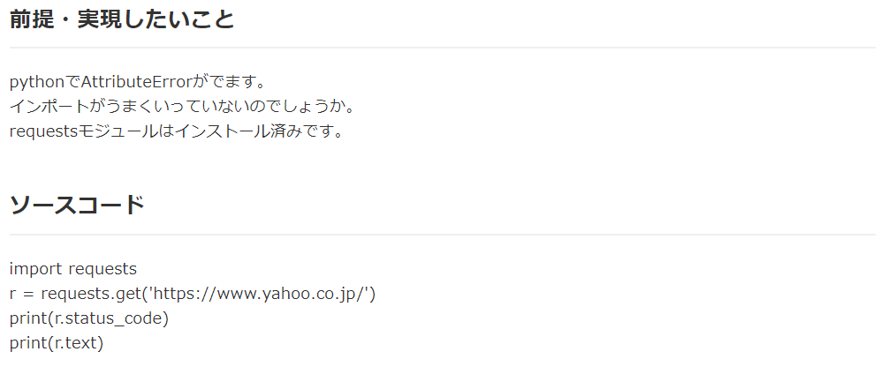
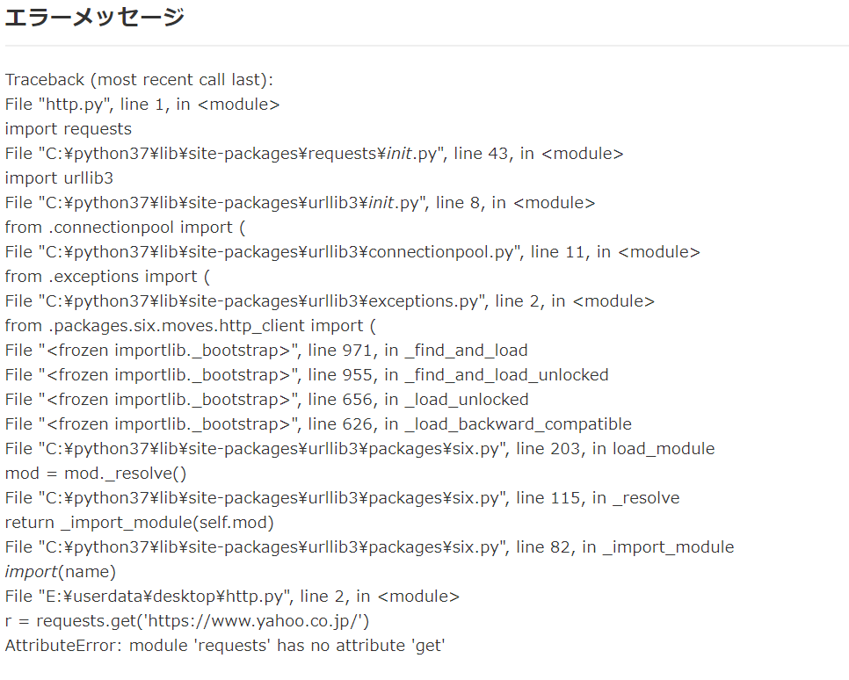
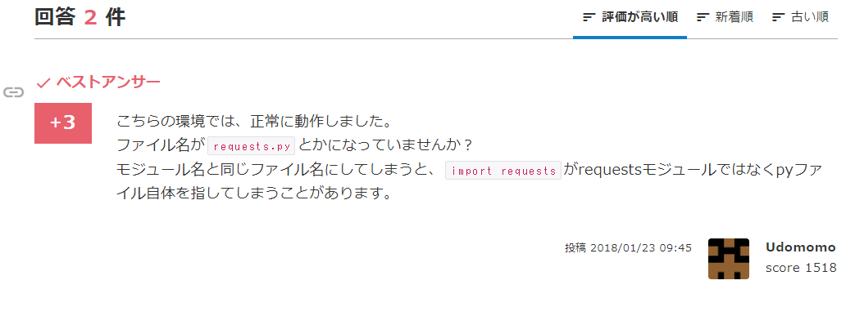
参考
 | https://teratail.com/questions/110191

 | requests moduleのファイル名が「requests.py」だから、同じ名前を使うと実行できないよ

